상품제안서
투톤 지퍼서류바인더 | 상품코드: F17416

 |  |  |  |  |  |  | 02-412-0044 | www.easy1.co.kr
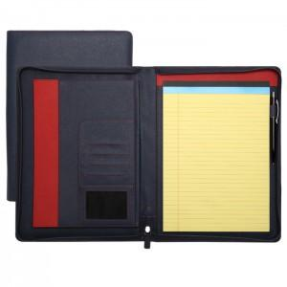

【상세/제작정보】 | <p><span style="font-size: 12pt;"><b>* 불박 금형비용- 100000원별도</b></span></p><p><span style="font-size: 12pt;"><b>* 배송비- 한박스 20개 / 70000원별도</b></span></p>

【인쇄/포장옵션】 | 불박 / 포장지포장

【공급단가】 | 수량 | 50~ | 100~ | 500~ | 1,000~ | 2,000~
*VAT별도 | 단가 | 18,500원 | 17,850원 | 17,200원 | 16,550원 | 15,900원

【상품 URL】 | http://www.easy1.co.kr/src/goods_detail.php?gdno=17416

